SOP Formu (Laminasyon Santral)
 |  | YARDIMCI İŞLETMELER BÖLÜMÜ YT1SOP03_ÇORLU YARDIMCI TESİSLER LAMİNASYON SANTRAL MAHALİ YÜKSEKTE ÇALIŞMA |  |  | İLK YAYIM TARİHİ: 16.01.2026
 |  |  |  |  | REV. TARİHİ: -
 |  |  |  |  | DOK. NO: YT1SOP03
 |  | LAMİNASYON SANTRAL MAHALİ |  | SOP | REV.: 0
KAPSAM : ÇORLU YARDIMCI TESİSLER LAMİNASYON SANTRAL MAHALİ YÜKSEKTE ÇALIŞMA kapsamındaki teknik bakım personelinin yüksekte yapacağı çalışmaları kapsar.
DİKKAT! 1- Yüksekte Çalışma öncesinde; Amirinize ve SGÇ Birimine haber vererek, K1G44 TEHLİKELİ İŞLER ÇALIŞMA PROSEDÜRÜ' ne uygun şekilde K4G193 TEHLİKELİ İŞ ÇALIŞMA İZİN FORMU doldurunuz. 2- Gece vardiyasında Yüksekte Çalışma yapmayınız. 3- Korozo Hayat Kurtaran Kural: Yüksekte çalışırken emniyet kemeri kullanarak kendinizi düşme riskine karşı koruyunuz. 4- SOP Formunda belirtilen adımların veya ekipmanların dışında çalışma yapmayınız. 5- Farklı bir uygulama ile karşılaştığınızda kesinlikle müdahale etmeyiniz ve mutlaka ilk amirinize bilgi veriniz. 6- Seyyar Mobil İskele ile ulaşılabilecek enstrümanlar Kırmızı işaretlidir.
NO | İŞ ADIMI (Prosesin başından sonuna adım adım süreçler anlatılır. Siyah renk ile net ifadeler yazılır.) |  | DİKKAT EDİLECEK HUSUSLAR (Proses adımlarının her birinde Kalite, İş Güvenliği ve Çevre için dikkat edilmesi gereken çok önemli noktalara değinilir. Kaliteye veya Fireye etki edecek konular kırmızı renk, İSGÇ konular mavi renk ile yazılır.) | KULLANILAN EKİPMAN | FOTOĞRAFLAR
1 | SRU Line12, Line12, Line14 atmosfer damperlerine müdahale |  | Paraşüt tipi emniyet kemeri ve baret kullanınız. Mobil iskele destek ayaklarını açınız ve teker kilitlerini kapatınız. | 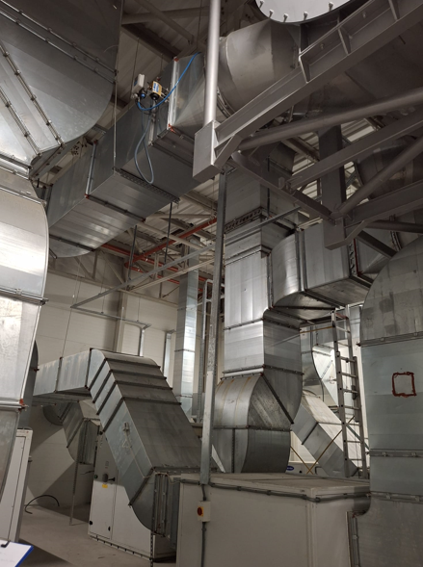 Seyyar Mobil İskele | 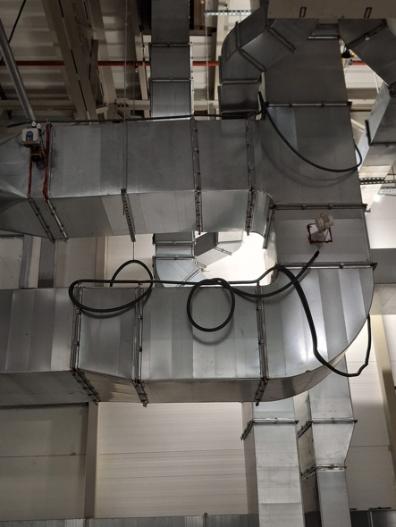
2 | Alarko Isı geri kazanım (VAM) cihazlarına müdahale |  | Paraşüt tipi emniyet kemeri ve baret kullanınız. Mobil iskele destek ayaklarını açınız ve teker kilitlerini kapatınız. | Seyyar Mobil İskele
3 | Seksiyonel kapı motoruna müdahale |  | Paraşüt tipi emniyet kemeri ve baret kullanınız. Alanda kurulu geri sarımlı düşüş durdurucu sistemi kullanınız Mobil iskele destek ayaklarını açınız ve teker kilitlerini kapatınız. | Seyyar Mobil İskele | 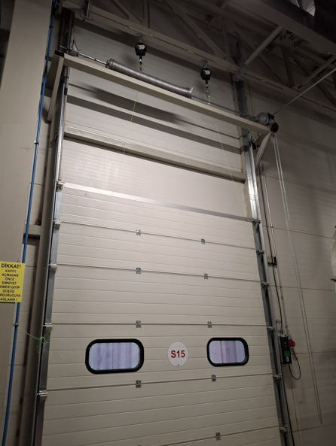
4 | Hava regülatörü ve aydınlatma armatürlerine müdahale |  | Paraşüt tipi emniyet kemeri ve baret kullanınız. Mobil iskele destek ayaklarını açınız ve teker kilitlerini kapatınız. | 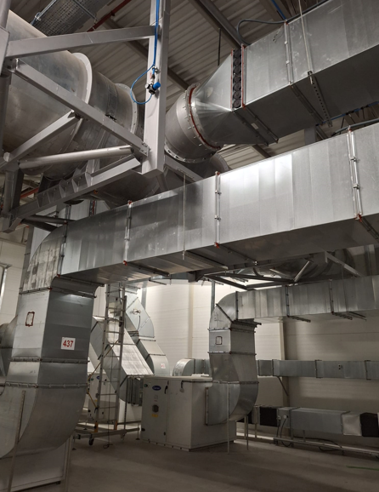 Seyyar Mobil İskele | 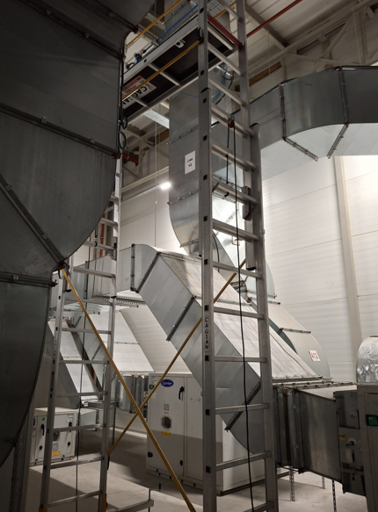
GEREKLİ EL ALETLERİ |  |  | GEREKLİ YARDIMCI EKİPMANLAR |  | GEREKLİ KİŞİSEL KORUYUCU DONANIMLAR

HAZIRLAYAN |  |  | KONTROL EDEN |  | ONAYLAYAN
(BÖLÜM MÜHENDİSİ / ŞEFİ) |  |  | (İSGÇ) | (KALİTE GÜVENCE) | (BÖLÜM MÜDÜRÜ) / (KG VE LABORATUVARLAR MÜDÜRÜ)

